Sheet1
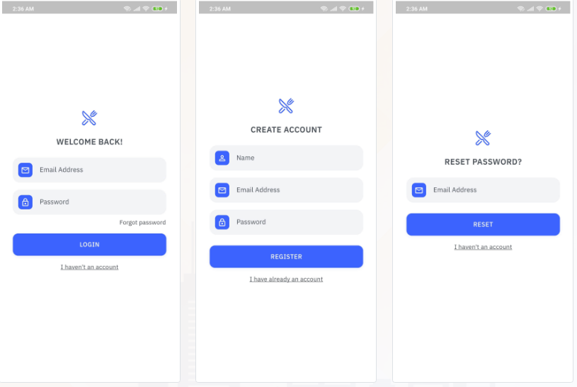
 |  | Accont
 | Màn login |  | {
 | khi tạo tài khoản:( check email trùng, tên acc trùng) nhập username,email,password |  | "Accountname": "A001",
 |  |  | "Accountemail": "A001@gmail.com",
 |  |  | "Password": "1q2w3E",
 |  |  | "FlagActive": "1"
 | Màn reset password |  | }
 | nhập email và update pasword về 123
 |  | Categories | {
 |  |  | "Catecode" :"SF",
 |  |  | "Catename" :"Cloth"
 |  |  | }

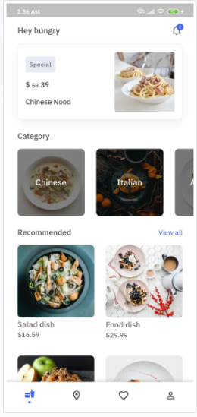
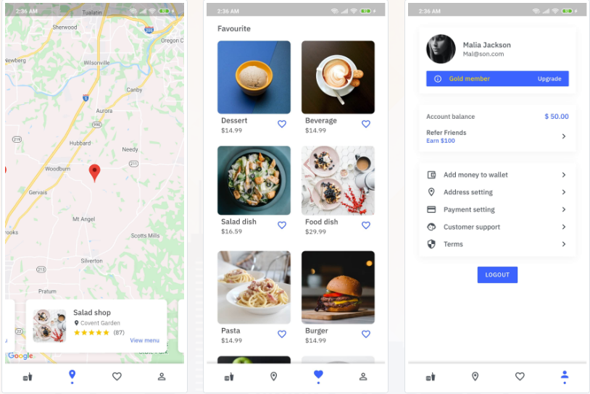
 |  | Product | {
 |  |  | "Catecode":"CF001", "Storecode":"ST001" "Productcode": "CFSL001", "Productname": "Salad dish", "Title": "Febreze AIR(blue edison)", "Rate": "4", "Price": "20.5", "Imagecode": "Cupcake", "Shipping":"49", "Tax":"29"}
(dự kiến làm trong 2 tiếng ) | Màn sản phẩm
 | có thể tìm kiếm theo tên sản phẩm, và gồm các nhóm sản phẩm Categories khi chọn sẽ ra danh sách sản phẩm tương ứng ,có box search tìm theo tên từng sản phẩm , chọn vào sản phẩm sẽ đến màn chi tiết của từng sản phẩm trong Product(chọn size và topping để add vào cart, có tích chọn quickorder )

 |  | Order | {
 |  |  | "OrderNo": "CF001", "Date": "20/11/2023", "Paid": "O", "Status": "On the way", "Typepaid":"Bank", "Address1":"HaNoi", "Contract":"0987654321", "Note":"Firstorder", "Cost":"400", "CartNumber":"348148664789",
(dự kiến 2 tiếng) | Màn cart
 | hiển thị những sản phẩm được add có thể tăng giảm số lượng và hiển thị số tiền thanh toàn tương ứng ,ấn checkout chuyển sang màn checkout

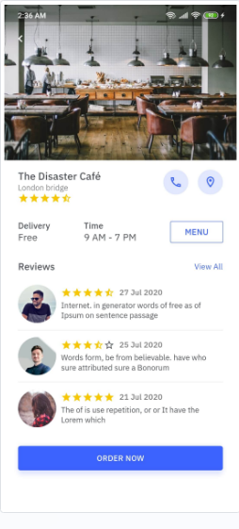
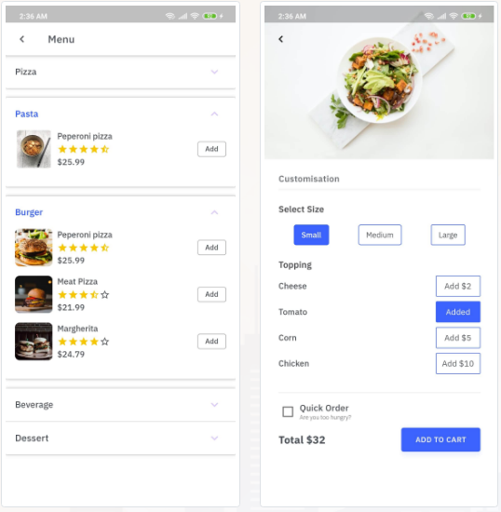
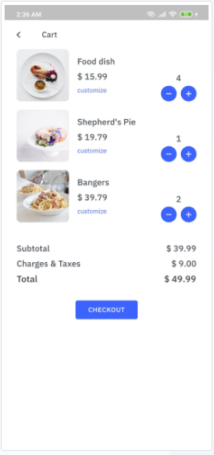
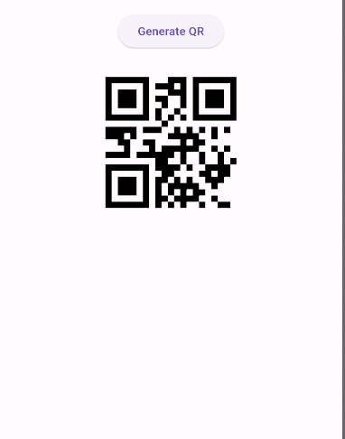
 | Màn checkout
 | Chọn địa chỉ đã lưu,hoặc add thêm địa chỉ, nhập delivery note và chọn hình thức thanh toán Ấn place order thì hiện thị thanh toán và tạo thành mã QR ,quét mã

 | hiện thông tin order,có nút scan để scan mã QR |  | }
 |  | Cart | {
 |  |  | "Productcode": "CFSL001", "OrderNo": "CF001", "Count":"2", "Size":"S", "Tp":"", "QO":"C"

(dự kiến 1 tiếng ) | Màn Map
 | Hiển thị danh sách các cửa hàng , ấn chọn cửa hàng hiện thông tin cửa hàng đó, chọn menu hiển thị menu của từng cửa hàng

 |  |  | }
 |  | Payment | {
 |  |  | "CartName": "Visa", "CartNumber": "348148664789", "Holder":"Natalia", "ExDate":"08/26", "Tax":"29"

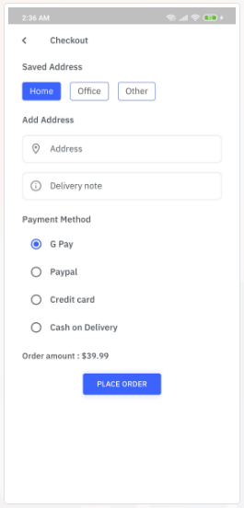
 |  |  | }

 |  | Store | {
 |  |  | "Storecode":"ST001", "SAdd":"London", "Rate":"4.5",

 |  |  | }

